Français
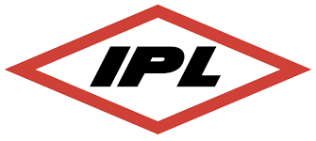
Formulaire Demande De Cueillette pour IPL

* Veuillez svp compléter tous les champs du formulaire ci-dessous sauf si indications contraires
*transmettre par courriel à ipl_inbound@chrobinson.com 48hrs avant la date d'expédition
* Pour toutes questions, veuillez svp contacter Jimi Bédard chez C.H. Robinson au 514-389-8233 (du lundi au vendredi de 8h00 à 17h00)

Informations de Cueillette
* Nom de l'entreprise
* Adresse Civique
* Ville
* Province
* Code Postale
* Téléphone
* Nom du Contact
* Courriel
* Heures d'expédition

Informations de Livraison
* Nom de l'entreprise
* Adresse Civique
* Ville
* Province
* Code Postale
* Téléphone
* Nom du Contact

General Shipment Details
IPL PO# | IPL SKU | Description |  | QTÉ (Un) | Date d'expédition | Date requise de livraison |  | Nombre Palettes | Dimensions | Poids (Total) | Classe/NMFC expéditions aux USA seulement | Valeure (CAD)

BOL Requis |  | Yes | X |  | No |  | if yes, please provide email:

Commentaires

 | *** INFORMATION IMPORTANTE POUR LA FACTURATION (doit-être indiqué sur votre BOL pour les voyages en LTL) ***
 |  |  | IPL Inc c/o CHRLTL
 |  |  | 14800 Charlson Road - Suite 2100
 |  |  | Eden Prairie, MN 55347

